Llamamientos especiales 23-24
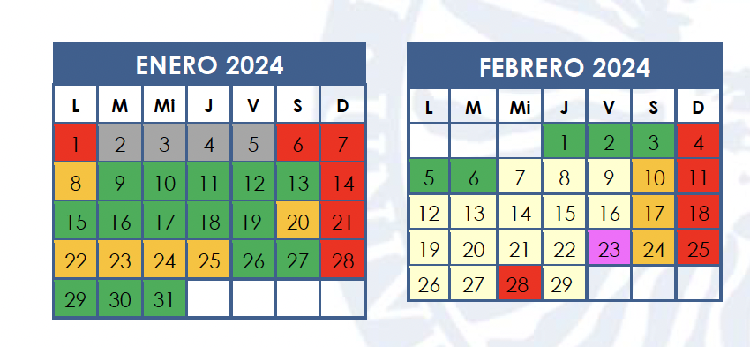
Grado | Convocatoria | Fecha | Observaciones
DGD y DGM | 1Q Ordinaria | Viernes 19 enero 2024 / Sábado 20 enero | Primera fecha: para todo DGD y 1º de DGMat / Segunda fecha: para 2º de DGMat
 | 1Q Extraordinaria | Jueves 8 febrero 2024
 | 2Q y anuales Ordinaria | Jueves 20 junio 2024 | *Para 1º del DGMat el llamamiento especial es este día pero a partir de las 12:00h.
 | 2Q y anuales Extraordinaria | Martes 9 julio 2024 | *Para 2º del DGMat el llamamiento especial es este día pero a partir de las 12:00h.
ADE | 1Q Ordinaria | Viernes 19 enero 2024
 | 1Q Extraordinaria | Jueves 8 febrero 2024 | Fecha arrastrada de DGs para todas las asignaturas
 | 2Q y anuales Ordinaria | Jueves 20 junio 2024 | Fecha arrastrada de DGs para todas las asignaturas
 | 2Q y anuales Extraordinaria | Martes 9 julio 2024 | Fecha arrastrada de DGs para todas las asignaturas
ECO 2010 | 1Q Ordinaria |  | NO APLICABLE (todas las asignaturas son anuales)
 | 1Q Extraordinaria |  | NO APLICABLE (todas las asignaturas son anuales)
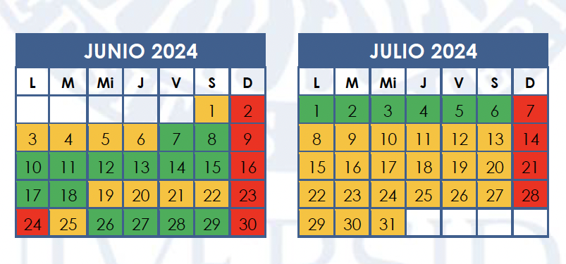
 | 2Q y anuales Ordinaria | Jueves 20 junio 2024 | Nos faltan días en el periodo de exámenes general para meter todas las asignaturas (que son anuales por ser plan a extinguir). Se ha cogido el periodo de exámenes ampliado para los dobles grados y por ende el mismo día del llamamiento especial que para estos grados
 | 2Q y anuales Extraordinaria | Martes 9 julio 2024 | Nos faltan días en el periodo de exámenes general para meter todas las asignaturas (que son anuales por ser plan a extinguir). Se ha cogido el periodo de exámenes ampliado para los dobles grados y por ende el mismo día del llamamiento especial que para estos grados
ECO 2019 | 1Q Ordinaria | Viernes 19 enero 2024
 | 1Q Extraordinaria | Martes 6 febrero 2024 / Jueves 8 febrero 2024 | Primera fecha: para 1º, 2º y 3º / Segunda fecha: solo para 4º por arrastre de asignatura común con DG
 | 2Q y anuales Ordinaria | Martes 18 junio 2024
 | 2Q y anuales Extraordinaria | Sábado 6 julio 2024
FICO | 1Q Ordinaria | Viernes 19 enero 2024
 | 1Q Extraordinaria | Jueves 8 febrero 2024 / Martes 6 febrero 2024 | Primera fecha: arrastrada de DGs para las asignaturas comunes con DGs para 1º y 2º / Segunda fecha: para 3º y 4º
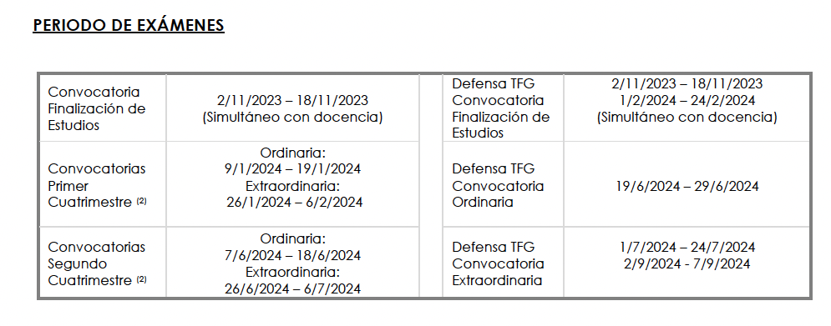
 | 2Q y anuales Ordinaria | Jueves 20 junio 2024 / Martes 18 junio 2024 | Primera fecha: arrastrada de DGs para las asignaturas comunes con DGs para 1º y 4º (por Creación de Empresas común) / Segunda fecha: para 2º y 3º
 | 2Q y anuales Extraordinaria | Martes 9 julio 2024 / Sábado 6 julio 2024 | Primera fecha: arrastrada de DGs para las asignaturas comunes con DGs para 1º y 4º (por Creación de Empresas común) / Segunda fecha: para 2º y 3º
MIM | 1Q Ordinaria | Viernes 19 enero 2024
 | 1Q Extraordinaria | Jueves 8 febrero 2024 / Martes 6 febrero 2024 | Primera fecha: arrastrada de DGs para las asignaturas comunes con DGs para 1º y 2º / Segunda fecha: para 3º y 4º
 | 2Q y anuales Ordinaria | Jueves 20 junio 2024 / Martes 18 junio 2024 | Primera fecha: arrastrada de DGs para las asignaturas comunes con DGs para 1º y 4º (por Creación de Empresas común) / Segunda fecha: para 2º y 3º
 | 2Q y anuales Extraordinaria | Martes 9 julio 2024 / Sábado 6 julio 2024 | Primera fecha: arrastrada de DGs para las asignaturas comunes con DGs para 1º y 4º (por Creación de Empresas común) / Segunda fecha: para 2º y 3º
TUR | 1Q Ordinaria | Viernes 19 enero 2024 / Jueves 18 enero 2024 | Primera fecha: para 1º, 2º y 3º / Segunda fecha: solo para 4º
 | 1Q Extraordinaria | Martes 6 febrero 2024
 | 2Q y anuales Ordinaria | Martes 18 junio 2024
 | 2Q y anuales Extraordinaria | Sábado 6 de Julio 2024

